Мобильный интернет
5Mbit/sec
1
5Mbit/sec
4
4
Провайдер
s
 | Задача о максимальном потоке - Мобильный интернет
5
100 Gbit/sec
1Mbit/sec
1Mbit/sec
2
4
5Mbit/sec
5Mbit/sec
1Mbit/sec
5
 | Матрица смежности
 | s | 1 | 2 | 3 | 4 | 5 | 6 | 7 | 8 | t
s | 0 | 4 | 5 | 0 | 5 | 0 | 0 | 0 | 0 | 0
6
4
2Mbit/sec
5Mbit/sec
1 | 0 | 0 | 0 | 0 | 1 | 5 | 0 | 0 | 0 | 0
1
2
2 | 0 | 0 | 0 | 5 | 2 | 0 | 0 | 0 | 0 | 0
1 Mbit/sec
3 | 0 | 0 | 0 | 0 | 1 | 0 | 0 | 5 | 0 | 0
5Mbit/sec
5
1Mbit/sec
4 | 0 | 1 | 0 | 1 | 0 | 1 | 1 | 1 | 1 | 0
1Mbit/sec
1
5
5 | 0 | 0 | 0 | 0 | 1 | 0 | 5 | 0 | 0 | 0
15Mbit/sec
5Mbit/sec
6 | 0 | 0 | 0 | 0 | 1 | 0 | 0 | 0 | 5 | 0
8
5
5
3
7 | 0 | 0 | 0 | 0 | 1 | 0 | 0 | 0 | 5 | 0
Абонент
t
11
7
8 | 0 | 0 | 0 | 0 | 1 | 0 | 0 | 0 | 0 | 15
5Mbit/sec
5Mbit/sec
t | 0 | 0 | 0 | 0 | 0 | 0 | 0 | 0 | 0 | 0

 | Переменные - поток данных
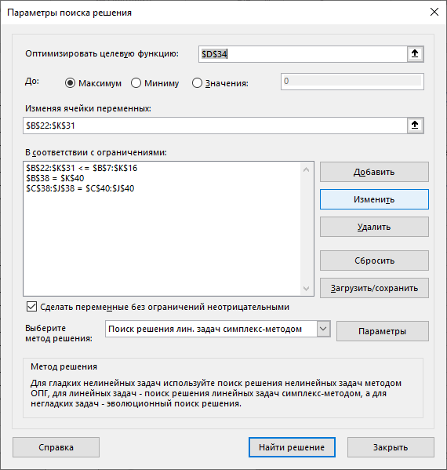
 | s | 1 | 2 | 3 | 4 | 5 | 6 | 7 | 8 | t | Входы
s | 0 | 4 | 5 | 0 | 2 | 0 | 0 | 0 | 0 | 0 | 11
1 | 0 | 0 | 0 | 0 | 0 | 4 | 0 | 0 | 0 | 0 | 4
2 | 0 | 0 | 0 | 5 | 0 | 0 | 0 | 0 | 0 | 0 | 5
3 | 0 | 0 | 0 | 0 | 0 | 0 | 0 | 5 | 0 | 0 | 5
4 | 0 | 0 | 0 | 0 | 0 | 0 | 1 | 0 | 1 | 0 | 2
5 | 0 | 0 | 0 | 0 | 0 | 0 | 4 | 0 | 0 | 0 | 4
6 | 0 | 0 | 0 | 0 | 0 | 0 | 0 | 0 | 5 | 0 | 5
7 | 0 | 0 | 0 | 0 | 0 | 0 | 0 | 0 | 5 | 0 | 5
8 | 0 | 0 | 0 | 0 | 0 | 0 | 0 | 0 | 0 | 11 | 11
t | 0 | 0 | 0 | 0 | 0 | 0 | 0 | 0 | 0 | 0 | 0
Выходы | 0 | 4 | 5 | 5 | 2 | 4 | 5 | 5 | 11 | 11

 | Целевая функция = |  | 11 | Mbit/s

 | Ограничения

 | 11 | 4 | 5 | 5 | 2 | 4 | 5 | 5 | 11 | 0
 | <> | = | = | = | = | = | = | = | = | <>
 | 0 | 4 | 5 | 5 | 2 | 4 | 5 | 5 | 11 | 11

